Fabricantes - Muestreo Datos
Volver al Inicio

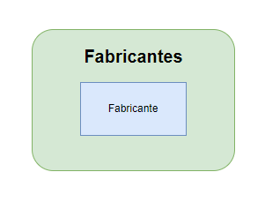
 | Fabricantes
 | Identificador | Nombre | Combinacion única
 | 1 | L'Oréal | L'Oréal
 | 2 | Dermalogica | Dermalogica
 | 3 | Lubridem | Lubridem
 | 4 | Medipiel | Medipiel
 | 5 | Piel | Piel
 | 6 | Dermatodo | Dermatodo

Productos - Muestreo Datos
Volver al Inicio

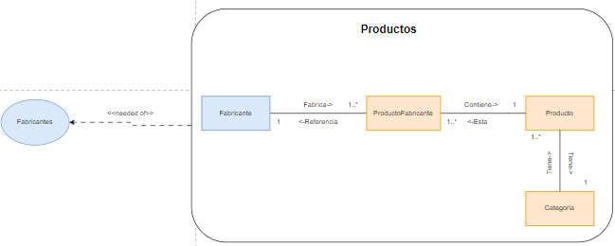
 | Productos

 | Producto
 | Identificador | Nombre | Categoria | Combinacion Unica
 | 1 | L'Oréal Crema de Día Anti-edad | Cuidado corporal | L'Oréal Crema de Día Anti-edad Cuidado corporal
 | 2 | Dermalogica Dermalogica Daily Microfoliant | Cuidado facial | Dermalogica Dermalogica Daily Microfoliant Cuidado facial
 | 3 | Lubridem Lubriderm Daily Moisture Lotion | Masajes | Lubridem Lubriderm Daily Moisture Lotion Masajes

 | Categoria
 | Identificador | Nombre | Combinacion Unica
 | 1 | Cuidado corporal | Cuidado corporal
 | 2 | Cuidado facial | Cuidado facial
 | 3 | Masajes | Masajes

 | ProductoporFabricante
 | Identificador | NombreProducto | Fabricante | Combinacion Unica
 | 1 | Crema de Día Anti-edad | L'Oréal | L'Oréal Crema de Día Anti-edad
 | 2 | Dermalogica Daily Microfoliant | Dermalogica | Dermalogica Dermalogica Daily Microfoliant
 | 3 | Lubriderm Daily Moisture Lotion | Lubridem | Lubridem Lubriderm Daily Moisture Lotion

Inventarios - Muestreo Datos
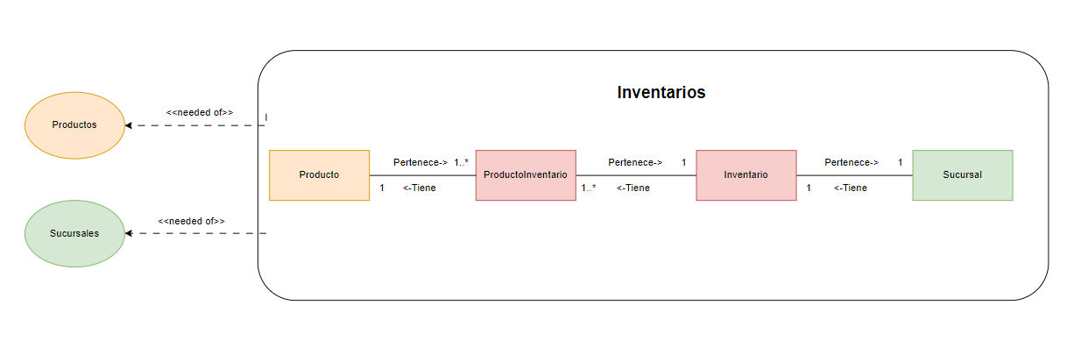
Volver al Inicio

 | Inventario
 | Identificador | Nombre | Nombre Sucursal | Combinacion única
 | 1 | Inventario A | Sucursal Rionegro-CL 10 43 A 29 | Inventario A-Sucursal Rionegro-CL 10 43 A 29
 | 2 | Inventario B | Sucursal Marinilla-CL 63 9 36 | Inventario B-Sucursal Marinilla-CL 63 9 36
 | 3 | Inventario C | Sucursal El Poblado-CR 2 5 39 | Inventario C-Sucursal El Poblado-CR 2 5 39

 | ProductoInventario
 | Identificador | Producto | Cantidad Productos | PrecioCompraU | FechaCompra | Combinacion Unica
 | 1 | L'Oréal Crema de Día Anti-edad Cuidado corporal | 10 | 12,000 | 2024-03-18 | L'Oréal Crema de Día Anti-edad Cuidado corporal-10
 | 2 | Dermalogica Dermalogica Daily Microfoliant Cuidado facial | 50 | 20,000 | 2024-02-24 | Dermalogica Dermalogica Daily Microfoliant Cuidado facial-50
 | 3 | Lubridem Lubriderm Daily Moisture Lotion Masajes | 100 | 14,500 | 2023-12-02 | Lubridem Lubriderm Daily Moisture Lotion Masajes-100

 | Producto
 | Identificador | Nombre
 | 1 | L'Oréal Crema de Día Anti-edad Cuidado corporal
 | 2 | Dermalogica Dermalogica Daily Microfoliant Cuidado facial
 | 3 | Lubridem Lubriderm Daily Moisture Lotion Masajes

 | Sucursales
 | Identificador | Nombre | Ciudad | Direccion | Correo Electronico | Telefono | Combinación única | Combinación única
 | 1 | Sucursal Rionegro | 0 | CL 10 43 A 29 | SucursalRionegro@gmail.com | 54323243 | Sucursal Rionegro-CL 10 43 A 29 | SucursalRionegro@gmail.com-54323243
 | 2 | Sucursal Marinilla | 0 | CL 63 9 36 | SucursalMarinilla@gmail.com | 3214321 | Sucursal Marinilla-CL 63 9 36 | SucursalMarinilla@gmail.com-3214321
 | 2 | Sucursal El Poblado | 0 | CR 2 5 39 | SucursalPoblado@gmail.com | 5632421 | Sucursal El Poblado-CR 2 5 39 | SucursalPoblado@gmail.com-5632421

Institucio - Muestreo Datos
Volver al Inicio

 | Institucion
 | Identificador | Nombre | Numero Identificacion | TipoIdentificacion | Administrador | Trabajador | Combinacion única
 | 1 | SpaOnline | 900811919 | NIT | Jhoana Andrea Gómez Gómez -Jhoanago13 | Jhonatan12353 | 900811919-NIT-SpaOnline
 | 2 | SpaManitas | 811912382 | NIT | Jhoana Andrea Gómez Gómez -Jhoanago13 | Cristian123 | 811912382-NIT-SpaManitas
 | 2 | SpaOriente | 830411223 | NIT | Jhoana Andrea Gómez Gómez -Jhoanago13 | LuisOs432 | 830411223-NIT-SpaOriente

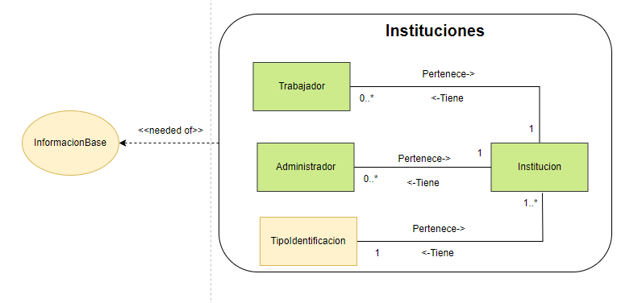

 | Trabajador
 | Identificador | NombreCompleto | Numero identificación | Usuario | Combinacion única
 | 1 | Jhonatan Arley Gómez | 1038419180 | Jhonatan12353 | Jhonatan Arley Gómez -Jhonatan12353
 | 2 | Cristian David Ospina Ospina | 1038419181 | Cristian123 | Cristian David Ospina Ospina-Cristian123
 | 3 | Luis Ospina | 1038419182 | LuisOs432 | Luis Ospina-LuisOs432
 | 4 | Juan Pablo Rendon Gómez | 1038419183 | JPR3214 | Juan Pablo Rendon Gómez-JPR3214

 | Administrador
 | Identificador | NombreCompleto | Usuario | Numero Identificacion | Combinacion única
 | 1 | Jhoana Andrea Gómez Gómez | Jhoanago13 | 1036416237 | Jhoana Andrea Gómez Gómez -Jhoanago13

 | TipoIdentificacion
 | Identificador | Nombre | Combinacion única
 | 1 | RUT | RUT
 | 2 | NIT | NIT
 | 3 | RNE | RNE
 | 4 | RUC | RUC
 | 5 | NIF | NIF
 | 6 | CC | CC
 | 7 | Pasaporte | Pasaporte
 | 8 | TI | TI

Sucursales - Muestreo Datos
Volver al Inicio

 | Sucursal
 | Identificador | Nombre | Institucion | Ciudad | Direccion | Correo Electronico | Telefono | Combinación única | Combinación única
 | 1 | Sucursal Rionegro | 900811919-NIT-SpaOnline | Rionegro-Antioquia-Colombia | CL 10 43 A 29 | SucursalRionegro@gmail.com | 54323243 | Rionegro-Antioquia-Colombia-CL 10 43 A 29 | SucursalRionegro@gmail.com-54323243
 | 2 | Sucursal Marinilla | 811912382-NIT-SpaManitas | Marinilla-Santander-Colombia | CL 63 9 36 | SucursalMarinilla@gmail.com | 3214321 | Marinilla-Santander-Colombia-CL 63 9 36 | SucursalMarinilla@gmail.com-3214321
 | 2 | Sucursal El Poblado | 830411223-NIT-SpaOriente | Medellin-Cundinamarca-Colombia | CR 2 5 39 | SucursalPoblado@gmail.com | 5632421 | Medellin-Cundinamarca-Colombia-CR 2 5 39 | SucursalPoblado@gmail.com-5632421

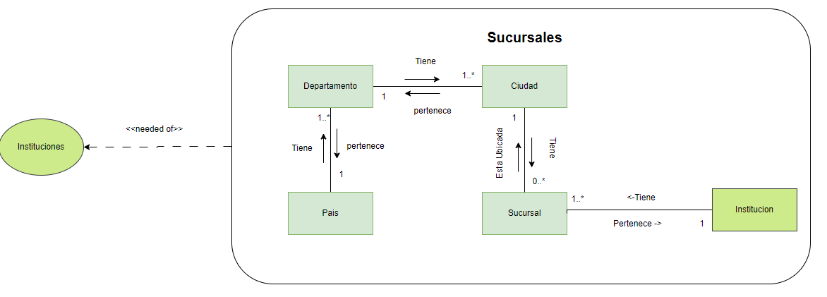
 | Ciudad
 | Identificador | Nombre | CodigoPostal | Departamento | Combinacion única | Combinacion única
 | 1 | Rionegro | 54020 | Antioquia-Colombia | Rionegro-Antioquia-Colombia | 54020
 | 2 | Marinilla | 55023 | Santander-Colombia | Marinilla-Santander-Colombia | 55023
 | 3 | Medellin | 33042 | Cundinamarca-Colombia | Medellin-Cundinamarca-Colombia | 33042

 | Departamento
 | Identificador | Nombre | Pais | Combinacion única
 | 1 | Antioquia | Colombia | Antioquia-Colombia
 | 2 | Santander | Colombia | Santander-Colombia
 | 3 | Cundinamarca | Colombia | Cundinamarca-Colombia

 | País
 | Identificador | Nombre | Combinacion única
 | 1 | Colombia | Colombia
 | 2 | Usa | Usa
 | 3 | España | España

 | Institucion
 | Identificador | Nombre | Numero Identificacion | TipoIdentificacion | Administrador | Trabajador | Combinacion única
 | 1 | SpaOnline | 900811919 | NIT | Jhoana Andrea Gómez Gómez -Jhoanago13 | Jhonatan12353 | 900811919-NIT-SpaOnline
 | 2 | SpaManitas | 811912382 | NIT | Jhoana Andrea Gómez Gómez -Jhoanago13 | Cristian123 | 811912382-NIT-SpaManitas
 | 2 | SpaOriente | 830411223 | NIT | Jhoana Andrea Gómez Gómez -Jhoanago13 | LuisOs432 | 830411223-NIT-SpaOriente

Clientes - Muestreo Datos
Volver al Inicio

 | Cliente
 | Identificador | Nombre Completo | TipoIdentificacion | Documento de Identificación | Numero Telefonico | Correo | Combinacion única
 | 1 | Martina Corrales | CC | 1234567890 | 3116987523 | martina.corrales@gmail.com | Martina Corrales-1234567890
 | 2 | Ramiro Ramirez | Pasaporte | 987654321 | 3639874520 | ramiro.ramirez@outlook.com | Ramiro Ramirez-987654321
 | 3 | Lucrecia Gomez | TI | 39789321 | 3793175677 | lucrecia.gomez@hotmail.com | Lucrecia Gomez-39789321

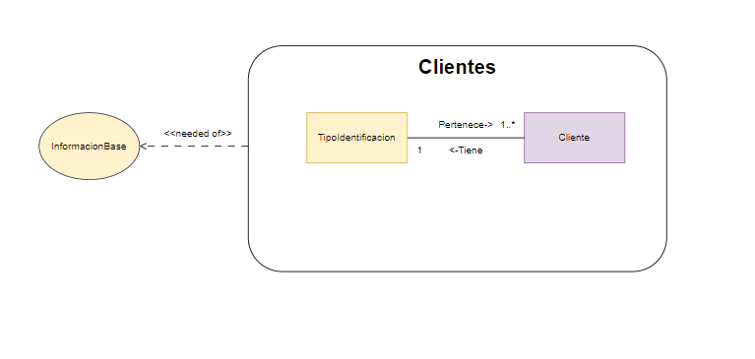

 | TipoIdentificacion
 | Identificador | Nombre | Combinacion única
 | 1 | RUT | RUT
 | 2 | NIT | NIT
 | 3 | RNE | RNE
 | 4 | RUC | RUC
 | 5 | NIF | NIF
 | 6 | CC | CC
 | 7 | Pasaporte | Pasaporte
 | 8 | TI | TI

Reservas - Muestreo Datos
Volver al Inicio

 | Reserva
 | Identificador | Cliente | Agenda | ReservaServicio | Sucursal | Combinación única
 | 1 | Martina Corrales-1234567890 | 3:00pm-16/03/2024 | Pedicura Spa-100000 | Rionegro-Antioquia-Colombia-CL 10 43 A 29 | 3:00pm-16/03/2024 Pedicura Spa-100000 Martina Corrales-1234567890
 | 2 | Ramiro Ramirez-987654321 | 10:00am-28/04/2024 | Tratamiento Facial Antiedad-120000 | Marinilla-Antioquia-Colombia-CL 63 9 36 | 10:00am-28/04/2024 Tratamiento Facial Antiedad-120000 Ramiro Ramirez-987654321
 | 3 | Lucrecia Gomez-39789321 | 12:30pm-05/05/2024 | Masaje Relajante-100000 | Medellin-Antioquia-Colombia-CR 2 5 39 | 12:30pm-05/05/2024 Masaje Relajante-100000 Lucrecia Gomez-39789321
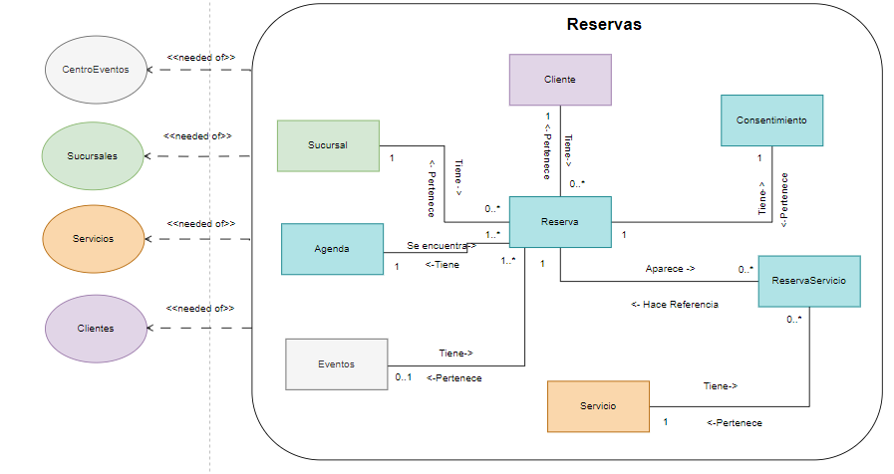

 | Consentimiento
 | Identificador | Nombre Completo | Documento de Identificación | Autorización | Combinacion única
 | 1 | Martina Corrales | 1234567890 | SI | Martina Corrales
 | 2 | Ramiro Ramirez | 987654321 | NO | Ramiro Ramirez
 | 3 | Lucrecia Gomez | 39789321 | SI | Lucrecia Gomez

 | ReservaServicio
 | Identificador | Servicio | Combinacion única
 | 1 | Pedicura Spa-100000 | Pedicura Spa-100000
 | 2 | Tratamiento Facial Antiedad-120000 | Tratamiento Facial Antiedad-120000
 | 3 | Masaje Relajante-100000 | Masaje Relajante-100000

 | Agenda
 | Identificador | HoraLaboral | Fecha | Combinación única
 | 1 | 16/03/2024 | 3:00pm | 3:00pm-16/03/2024
 | 2 | 28/04/2024 | 10:00am | 10:00am-28/04/2024
 | 3 | 05/05/2024 | 12:30pm | 12:30pm-05/05/2024

 | Servicio
 | Identificador | Nombre | TipoServicio | Precio | Combinacion única
 | 1 | Pedicura Spa | 0 | 100,000 | Pedicura Spa-100000
 | 2 | Tratamiento Facial Antiedad | 0 | 120,000 | Tratamiento Facial Antiedad-120000
 | 2 | Masaje Relajante | 0 | 100,000 | Masaje Relajante-100000

 | Cliente
 | Identificador | Nombre Completo | Documento de Identificación | Numero Telefonico | Correo | Combinacion única
 | 1 | Martina Corrales | 1234567890 | 3116987523 | martina.corrales@gmail.com | Martina Corrales-1234567890
 | 2 | Ramiro Ramirez | 987654321 | 3639874520 | ramiro.ramirez@outlook.com | Ramiro Ramirez-987654321
 | 3 | Lucrecia Gomez | 39789321 | 3793175677 | lucrecia.gomez@hotmail.com | Lucrecia Gomez-39789321

 | Sucursal
 | Identificador | Nombre | Institucion | Ciudad | Direccion | Correo Electronico | Telefono | Combinación única | Combinación única
 | 1 | Sucursal Rionegro | 900811919-NIT-SpaOnline | Rionegro-Antioquia-Colombia | CL 10 43 A 29 | SucursalRionegro@gmail.com | 54323243 | Rionegro-Antioquia-Colombia-CL 10 43 A 29 | SucursalRionegro@gmail.com-54323243
 | 2 | Sucursal Marinilla | 811912382-NIT-SpaManitas | Marinilla-Santander-Colombia | CL 63 9 36 | SucursalMarinilla@gmail.com | 3214321 | Marinilla-Santander-Colombia-CL 63 9 36 | SucursalMarinilla@gmail.com-3214321
 | 2 | Sucursal El Poblado | 830411223-NIT-SpaOriente | Medellin-Cundinamarca-Colombia | CR 2 5 39 | SucursalPoblado@gmail.com | 5632421 | Medellin-Cundinamarca-Colombia-CR 2 5 39 | SucursalPoblado@gmail.com-5632421

InformacionBase - Muestreo Dato
Volver al Inicio

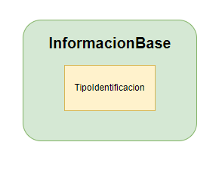
 | TipoIdentificacion
 | Identificador | Nombre | Combinacion única
 | 1 | RUT | RUT
 | 2 | NIT | NIT
 | 3 | RNE | RNE
 | 4 | RUC | RUC
 | 5 | NIF | NIF
 | 6 | CC | CC
 | 7 | Pasaporte | Pasaporte
 | 8 | TI | TI

Facturacion - Muestreo Datos
Volver al Inicio
 | Factura
 | Identificador | Cliente | Reserva | ValorTotal | Notificado | Pagado | Combinacion única
 | 1 | Martina Corrales-1234567890 | Pedicura Spa-100000 - Tratamiento Facial Antiedad-120000 | $ 220,000 | True | True | 1 Martina Corrales-1234567890
 | 2 | Ramiro Ramirez-987654321 | Tratamiento Facial Antiedad-120000 | $ 120,000 | True | False | 2 Ramiro Ramirez-987654321
 | 3 | Lucrecia Gomez-39789321 | Masaje Relajante-100000 | $ 100,000 | True | True | 3 Lucrecia Gomez-39789321

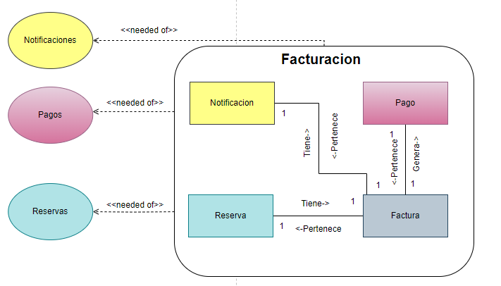

 | Pagos
 | Identificador | Nombre | Combinacion única
 | 1 | Transacción 1 | Transacción 1
 | 2 | Transacción 2 | Transacción 2
 | 3 | Transacción N | Transacción N

 | Reserva
 | Identificador | Cliente | Agenda | ReservaServicio | Sucursal | Combinación única
 | 1 | Martina Corrales-1234567890 | 3:00pm-16/03/2024 | Pedicura Spa-100000 | Rionegro-Antioquia-Colombia-CL 10 43 A 29 | 3:00pm-16/03/2024 Pedicura Spa-100000 Martina Corrales-1234567890
 | 2 | Ramiro Ramirez-987654321 | 10:00am-28/04/2024 | Tratamiento Facial Antiedad-120000 | Marinilla-Antioquia-Colombia-CL 63 9 36 | 10:00am-28/04/2024 Tratamiento Facial Antiedad-120000 Ramiro Ramirez-987654321
 | 3 | Lucrecia Gomez-39789321 | 12:30pm-05/05/2024 | Masaje Relajante-100000 | Medellin-Antioquia-Colombia-CR 2 5 39 | 12:30pm-05/05/2024 Masaje Relajante-100000 Lucrecia Gomez-39789321

Servicios - Muestreo Datos
Volver al Inicio

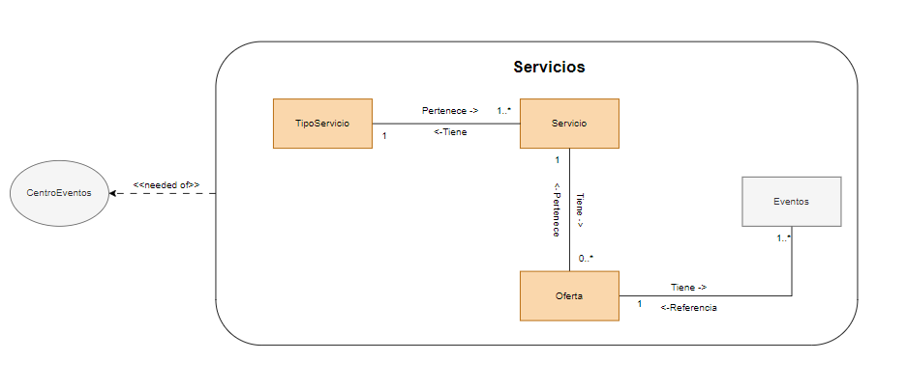

 | Servicio
 | Identificador | Nombre | TipoServicio | Precio | Combinacion única
 | 1 | Pedicura Spa | Pedicura y Manicura | 100,000 | Pedicura Spa-100000
 | 2 | Tratamiento Facial Antiedad | Tratamiento Facial | 120,000 | Tratamiento Facial Antiedad-120000
 | 2 | Masaje Relajante | Masaje | 100,000 | Masaje Relajante-100000

 | TipoServicio
 | Identificador | Nombre | Combinacion Unica
 | 1 | Pedicura y Manicura | Pedicura y Manicura
 | 2 | Tratamiento Facial | Tratamiento Facial
 | 3 | Masaje | Masaje

 | Oferta
 | Identificador | Nombre | Servicio | Descuento | FechaInicio | FechaFin | Evento | Combinacion Unica
 | 1 | OfertaPedicura | Pedicura Spa-100000 | 20% | 20/03//2024 | 2024-04-20 | OfertaPedicura Madres | OfertaPedicura 0,2
 | 2 | OfertaFacial | Tratamiento Facial Antiedad-120000 | 25% | 20/03//2025 | 2024-04-21 | OfertaFacial San Valentin | OfertaFacial 0,25
 | 3 | OfertaMasaje | Masaje Relajante-100000 | 15% | 20/03//2026 | 2024-04-22 | OfertaMasaje Black Friday | OfertaMasaje 0,15

CentroEventos - Muestreo Datos
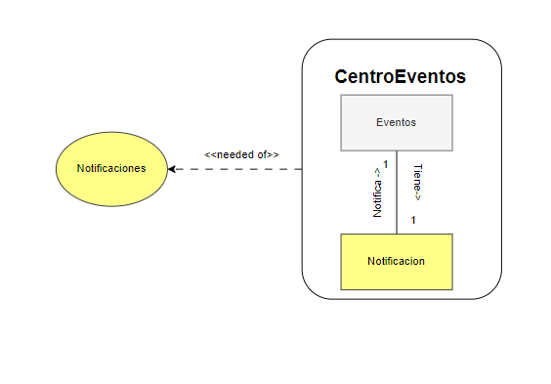
Volver al Inicio

 | Identificador | Nombre | Notificado | Combinacion única
 | 1 | OfertaPedicura Madres | True | OfertaPedicura Madres
 | 2 | OfertaFacial San Valentin | True | OfertaFacial San Valentin
 | 3 | OfertaMasaje Black Friday | True | OfertaMasaje Black Friday
 | 4 | Reserva - 1 | True | Reserva - 1
 | 5 | Factura 1 | True | Factura 1

Notificaciones - Muestreo Datos
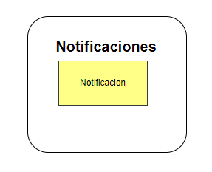
Volver al Inicio

 | Notificacion
 | Identificador | Notificacion de | Combinacion única
 | 1 | OfertaPedicura Madres | 1 OfertaPedicura Madres
 | 2 | OfertaFacial San Valentin | 2 OfertaFacial San Valentin
 | 3 | OfertaMasaje Black Friday | 3 OfertaMasaje Black Friday
 | 4 | Reserva - 1 | 4 Reserva - 1
 | 5 | Factura 1 | 5 Factura 1

Pagos - Muestreo Datos
Volver al Inicio
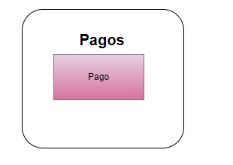
 | Pago
 | Identificador | Factura | Combinacion única
 | 1 | Transacción 1 | Transacción 1
 | 2 | Transacción 2 | Transacción 2
 | 3 | Transacción N | Transacción N

